Лист1
ФОТО | Наименование товара | Технические характеристики товара (материал, тех.данные, конструктивные особенности и т.д.) | Область применения | Производитель (на английском) | Страна происхождения | Торговая марка | Модель (Если есть) | Артикул (если есть) | Ссылка (если 1688) | Кол-во шт. | Вес нетто/штука (кг) | Вес брутто/шт (кг) | Общий вес брутто (кг) | Цена за ед., CNY | Сумма, CNY | Объем (м3)
 | Сковорода секционная с антипригарным покрытием | алюминий |  |  | китай |  |  |  |  | 168 |  | 1.12 | 188.4 | 32 | 5376 | 0.060536
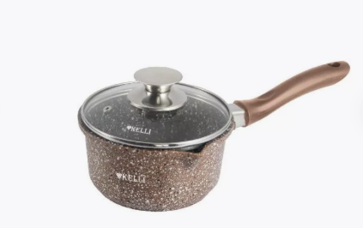 | Ковш с антипригарным покрытием | алюминий |  |  |  |  |  |  |  | 400 |  | 1.025 | 410 | 34 | 13600 | 0.0351
 | Сковорода блинная с антипригарным покрытием 22 см | алюминий |  |  |  |  |  |  |  | 500 |  | 0.73 | 365 | 34.42 | 17210 | 0.03
 | Сковорода блинная с антипригарным покрытием 24 см | алюминий |  |  |  |  |  |  |  | 500 |  | 0.83 | 415 | 42.95 | 21475 | 0.037908
 | Ковш с антипригарным покрытием + крышка | алюминий |  |  |  |  |  |  |  | 500 |  | 1.13 | 565 | 46.9 | 23450 | 0.050439

